상품제안서
홍보 응원 판촉 기념 답례품 스포츠 타올 행사 판촉 전면인쇄 테리 40x80 | 상품코드: F28225

 |  |  |  |  |  |  | 02-412-0044 | www.easy1.co.kr
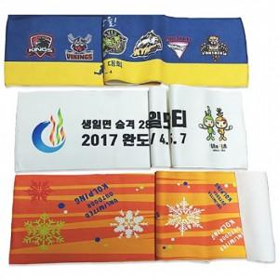

【상세/제작정보】 | 기본수량 미만 인쇄시 비용 추가. 포장 별도 문의 -원통케이스 350 -슬라이드파우치 500원

【인쇄/포장옵션】 | 스티커, 풀칼라 / 포장불가능

【공급단가】 | 수량 | 200~ | 500~ | 1,000~ | 3,000~ | 5,000~
*VAT별도 | 단가 | 4,560원 | 4,480원 | 4,370원 | 4,290원 | 4,180원

【상품 URL】 | https://dev.easy1.co.kr:443/src/goods_detail.php?gdno=28225

